상품제안서
스카이 필 펠티어 냉각 4in1 맥세이프 고속 충전기 | 상품코드: S48209

 |  |  |  |  |  |  | 02-713-8555 | www.synergygift.co.kr
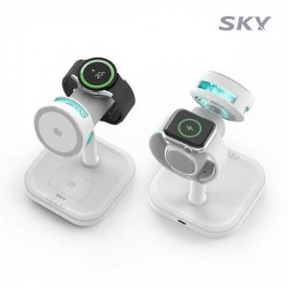 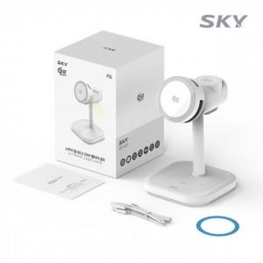

【상세/제작정보】

【인쇄/포장옵션】 | 레이저 / 포장불가능

【공급단가】 | 수량 | 10~ | 50~ | 100~ | 300~ | 500~
*VAT별도 | 단가 | 48,750원 | 47,580원 | 45,630원 | 44,460원 | 43,290원

【상품 URL】 | https://www.synergygift.co.kr:443/src/goods_detail.php?gdno=48209

